Estadísticas
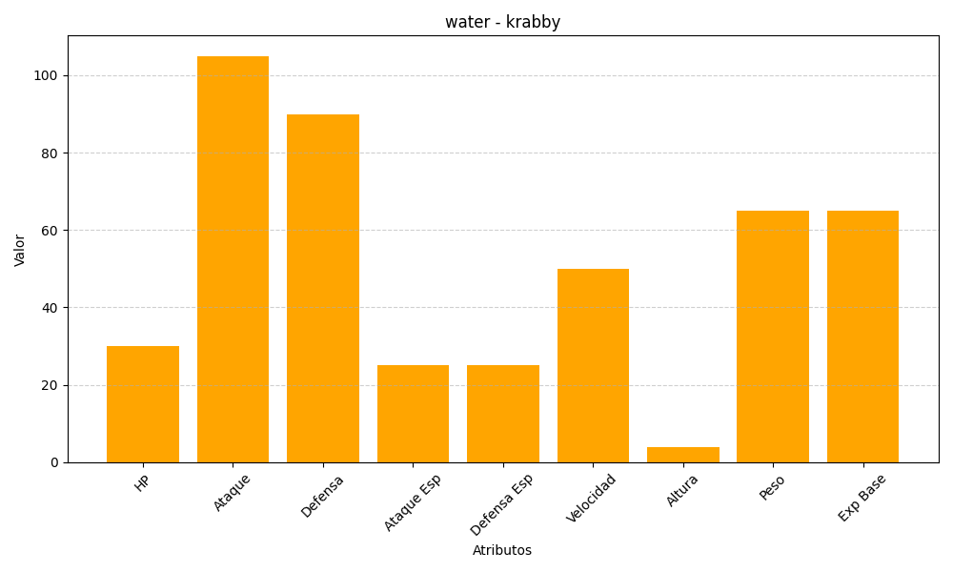
ID | Nombre | Tipo | HP | Ataque | Defensa | Ataque Especial | Defensa Especial | Velocidad | Altura | Peso | Experiencia Base
98 | krabby | water | 30 | 105 | 90 | 25 | 25 | 50 | 4 | 65 | 65

